Sheet1
Time Line
1.9 完成前期准备：
a、MVP示例代码（姚希明）
b、文档和规范定义（童江勇）
1.15 完成coding：
Premium(童江勇)
AVC（李亚）
Streaming（姚希明）
1.18 完成code review+full test.......
每天晚上7 or 8点 对进度.....
Main_xml
用户按键
ViewAdapter

GridVideoViewContainerAdapter
SmallVideoViewAdapter
其他UI
变化

GridVideoViewContainer
SmallVideoViewContainer

要求：
1、全部采用MVP架构，必要地方简化
2、暂时主要改PremiumVideoActivity，其他activity视进度修改
必要的第三方框架：
a、RXjava
b、butterknife
理解mvp快速入门的文档：
http://dev.qq.com/topic/57bfef673c1174283d60bac0
待补充：

update UI

运行中的数据流 Dto层

set方法
config()

SDK逻辑
（workThread）
属性设置
业务逻辑
(切换布局，设置属性，调用方法)
保存数据

初始化
原则：
1、UI和逻辑分开
2、尽量使用抽象类和接口
3、package管理-------MVP标准
4、命名规则统一(包名，类名，变量命名规则)，具有自明性
期望：
模块功能细分........
修改 or 功能删减的原则：
待定.....

Event Callback
业务
接口
数据接口

Presenter
按键Action

Premium数据流向（童江勇）

AVC预期架构（李亚）
可能的问题：
1、其他Activity部分需不需要修改？
2、完全面向接口的设计，在初期工作量较大
3、有没有必要完全重构到隔离可以进行单元测试.？
4、使用MVP后管理的接口类会很多
5、VideoViewAdapter怎么处理？
比如：onAirVideoStreamOptlistAdapter

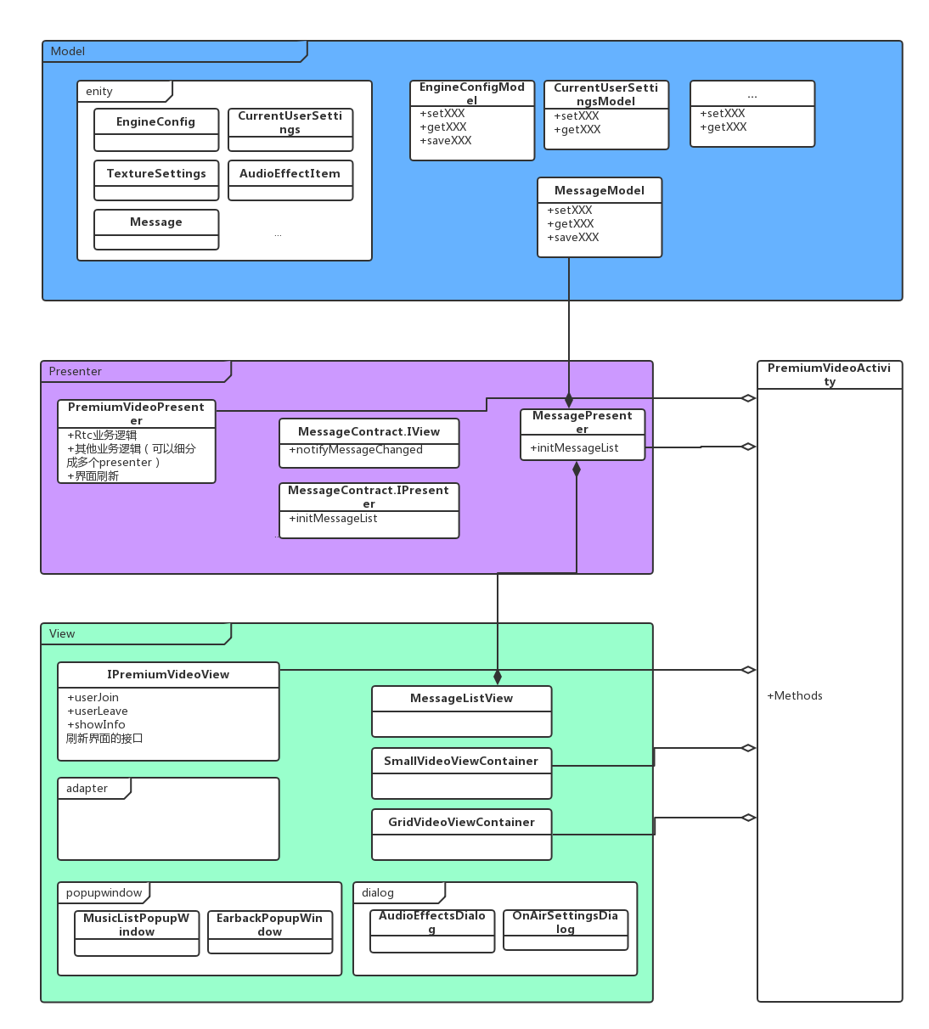

Package 管理标准：
一个业务块包含与这个业务块相关联独立的presenter/widget/contract/activity
下面可以可以参考的包命名规则（建议,不做强制）：
1、utils
此包中包含：公共工具方法类，比如：SPHelperUtil、TimeUitl、FileUtil等
2.adapter
此包中包含：一些适配器的类，比如：ArticleAdapter、FansAdapter，HistorAdaper等
3.base
此包中包含：一些共同类的基类，比如：BaseActivity（所有的Activity类都继承这个类）、BaseFragment（所有的Fragment都继承这个类），ListItemAdapter（封装了Base Adapter的基类）等
4.bean
此包中包含：一些属性对象类，比如：StudentBean、LonginBean、ArticleBean等
5.config
此包中包含：最顶级的配置类，比如：MyApp（继承了Application）
7.interface
此包中包含：某个页面或对象的所用操作接口类，这个接口主要是定义这个对象的所有方法。如：IUser接口，IArticle接口，ITopic接口等
8.model
这是MVC或MVP框架设计中的M。此包中包含：某个页面或对象的所用操作类，这个类继承了上面定义的interface接口，重写并实现厘米那的方法。如：UserModel，ArticleMode类，TopicMode类等
9.ui/fragment
这个ui表示的页面的意思，也是MVC或MVP中的V，activity用ui，fragment用fragment
10.widget
此包中包含：自定义View或自定义对话框等视图类。如：CursroDialog类，SpringScrollView类，ScrollListView类等
12.service
此包中包含：Service服务类
13.broadcast
此包中包含：Broadcast广播接收者类

butterknife配置+使用方法
官网：ButterKnife：http://jakewharton.github.io/butterknife/
http://blog.csdn.net/pigdreams/article/details/65448149
需要配置并下载：studio 插件 + dependencies
出现下面bug解决方案：
Error:Execution failed for task ':app:preDebugAndroidTestBuild'.
> Conflict with dependency 'com.android.support:support-annotations' in project ':app'. Resolved versions for app (24.1.0) and test app (25.4.0) differ. See https://d.android.com/r/tools/test-apk-dependency-conflicts.html for details.
https://stackoverflow.com/questions/40081315/execution-failed-for-task-apppreparedebugandroidtestdependencies-dependency
常见类命名规范：
1、包命名规则，参见上面示例
2、Activity/service/Broadcast/UtilAdapter/Model/Present类 大驼峰
功能名+ Activity/Service/Broadcast/Util/Adapter/Model/Present
3、接口，大驼峰 前缀I+功能名
4、方法，小驼峰 前缀 on/init/is/save/get/set+功能名
5、XML文件 小写 下划线布局 布局类型(activity/item/fragment) +功能名
6、资源id: 小写 下划线布局 小驼峰 控件名称缩写(tv,bt...)+功能/变量名，如TextView的id： tv_userName
6、控件命名，与资源ID一致，如TextView 在code中的名称为tv_userName
其他：
按常见编程规范，有争议再补充

Rxjava配置和使用方法
官网RxJava：https://github.com/ReactiveX/RxJava
http://heinika.coding.me/2016/12/13/MyBlog/LearnRxJava/
https://www.jianshu.com/p/be806db4d1e7
https://www.jianshu.com/p/464fa025229e(我觉得这个不错诶.....)

